Instruções
Geração do Balancete no Alterdata
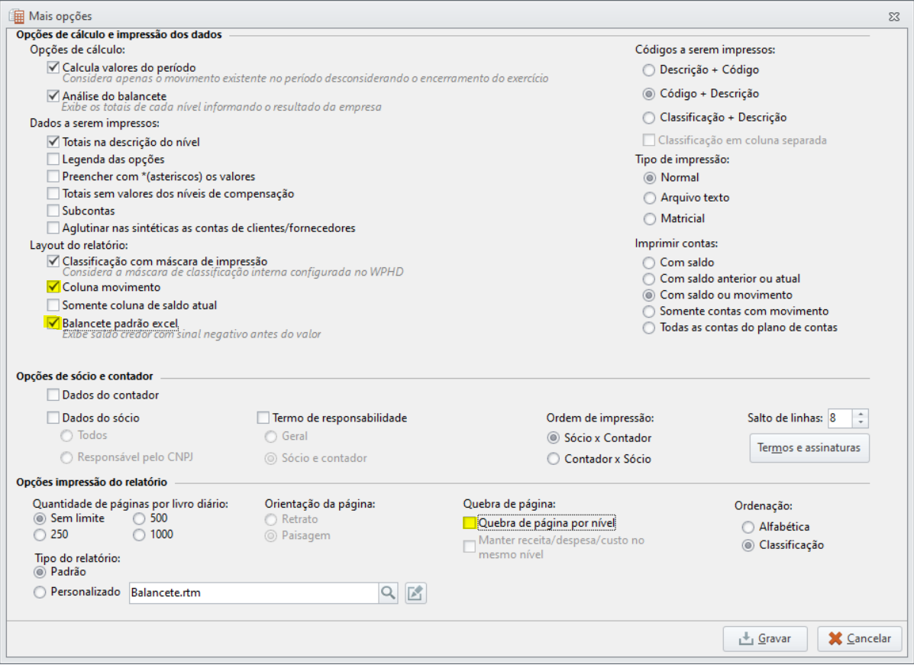
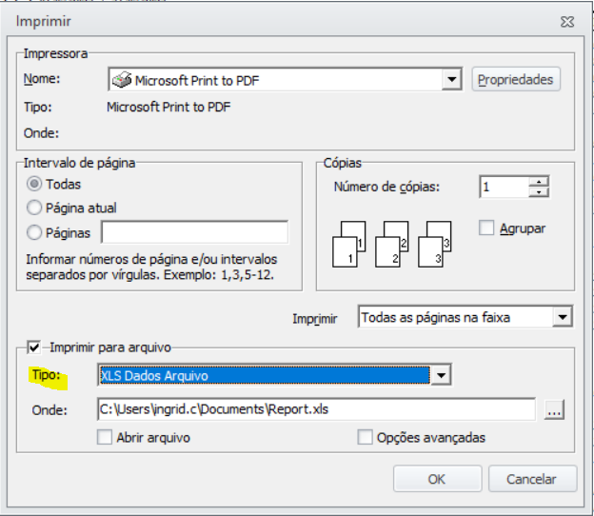

Modificações na Planilha

1º Passo: Preenchimento das contas reduzidas na coluna B de pelo menos umas 3 contas

2º Passo: Clicar na célua abaixo do último número preenchido e utilizar a função Ctrl + E

3º Passo: Para limpar a coluna A deixando apenas a descrição, utilizar a função Ctrl + U

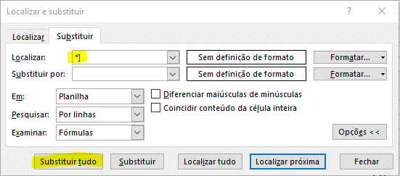

Exclusão das colunas C e D

Organizar as informações na seguinte ordem

Conta | Descrição | Saldo Anterior | Débito | Crédito | Movimento | Saldo Atual

Copiiar e colar na sheet referente ao mês

